상품제안서
기프트 태그(주문제작형) | 상품코드: S27756

 |  |  |  |  |  |  | 02-713-8555 | www.synergygift.co.kr
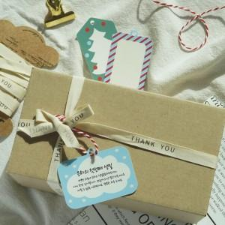

【상세/제작정보】 | <p>*&nbsp;​주문제작형으로&nbsp;태그 디자인 자유롭게 변경가능합니다. (기존 태그 사이즈내에서만 가능 - 문의주세요)​</p><p>* 상세페이지 태그 디자인도 사용가능합니다 - 문의주세요</p>

【인쇄/포장옵션】 | 풀칼라 / OPP(비닐)

【공급단가】 | 수량 | 1,000~ | 2,000~ | 3,000~ | 5,000~ | 10,000~
*VAT별도 | 단가 | 470원 | 450원 | 430원 | 420원 | 400원

【상품 URL】 | https://www.synergygift.co.kr:443/src/goods_detail.php?gdno=27756

